Sheet1
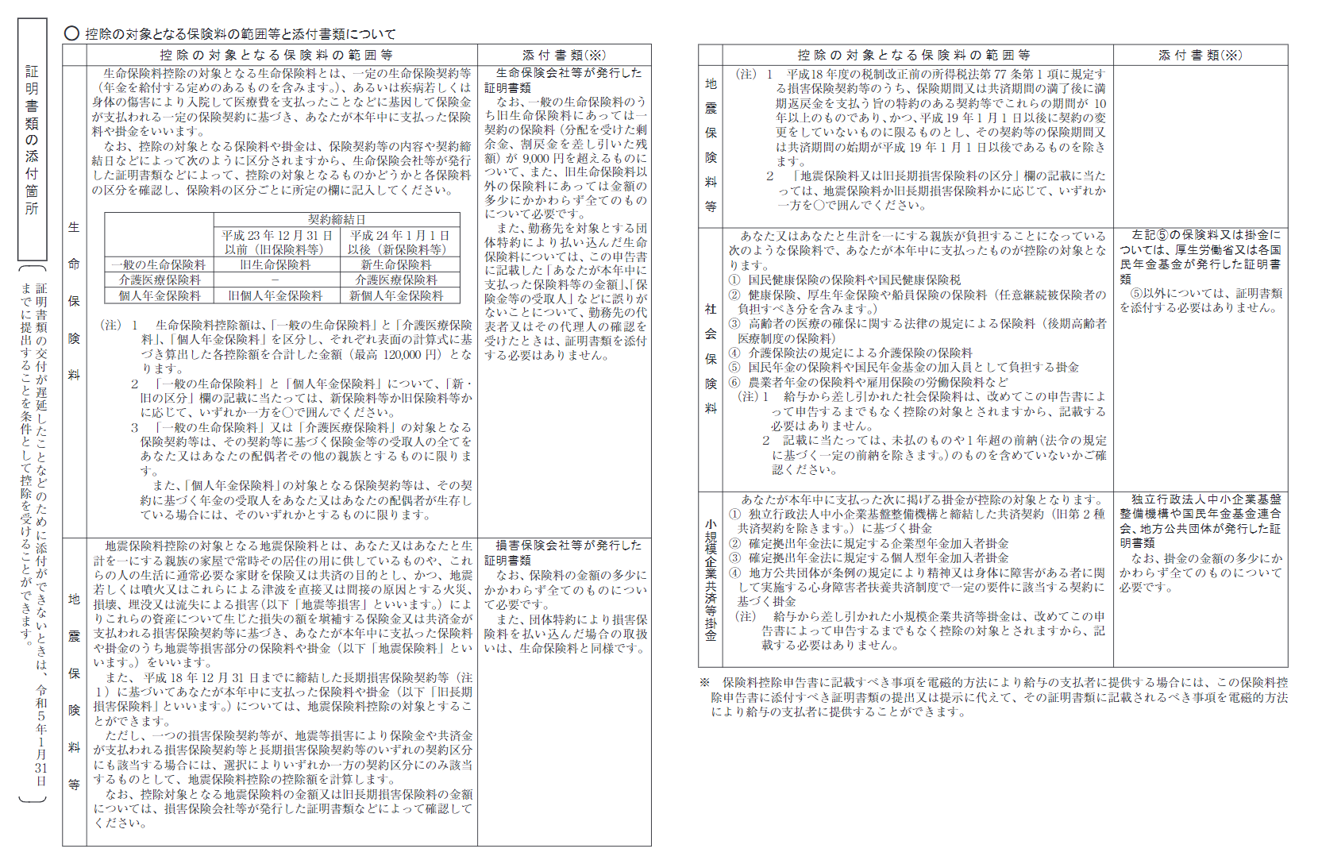
令 和 ４ 年 分 給 与 所 得 者 の 保 険 料 控 除 申 告 書

所轄税務署長等 |  |  | 給与の支払者 の名称（氏名） |  |  |  |  |  |  |  |  |  | （フリガナ） あなたの氏名
 |  |  |  |  |  |  |  |  |  |  |  |  |  |  |  |  |  |  |  |  |  |  |  |  | 記入のしかたはこちら

 |  |  | 給与の支払者の 法人（個人）番号 |  | ※この申告書の提出を受けた給与の支払者が記載してください。 |  |  |  |  |  |  |  |  |  |  |  |  |  |  |  |  |  |  |  |  |  |  | 保

 |  |  |  |  |  |  |  |  |  |  |  |  | あなたの住所 又は居所

 |  |  | 給与の支払者 の所在地（住所）
税務署長

生 命 保 険 料 控 除 | 保険会社等 の名称 |  |  | 保険等の 種類 | 保険期間 又は 年金支払 期間 | 保険等の 契約者の氏名 |  | 保険金等の受取人 |  |  | 新 ・ 旧 の 区 分 | あなたが本年中に支払った保険料等の金額（分配を受けた剰余金等の控除後の金額） (a) |  | 給与の 支払者の 確 認 | 地 震 保 険 料 控 除 | 保険会社等の名称 |  | 保険等の種類（目的） |  | 保険期間 | 保険等の契約者の氏名 |  |  |  | 地震保険料又は旧長期損害保険料区分 | あなたが本年中に支払った保険料等のうち、左欄の区分に係る金額（分配を受けた剰余金等の控除後の金額） （Ａ） |  | 給与の支払者の確認 | ◎この申告書の記載に当たっては、裏面の説明をお読み下さい。
 |  |  |  |  |  |  |  | 氏 名 |  | あなたとの続柄 |  |  |  |  |  |  |  |  |  |  | 保険等の対象となった家屋等に居住又は家財を利用している者等の氏名 |  |  | あなたとの続柄
 | 一般の生命保険料 |  |  |  |  |  |  |  |  |  | 新 ・ 旧 | (a) 円 |  |  |  |  |  |  |  |  |  |  |  |  | 地震 ・ 旧長期 | 円
 |  |  |  |  |  |  |  |  |  |  | 新 ・ 旧 | (a) 円
 |  |  |  |  |  |  |  |  |  |  | 新 ・ 旧 | (a) 円 |  |  |  |  |  |  |  |  |  |  |  |  | 地震 ・ 旧長期 | 円
 |  |  |  |  |  |  |  |  |  |  | 新 ・ 旧 | (a) 円
 |  | (a)のうち新保険料等の金額の合計額 | A 円 |  | A の金額を下の計算式Ⅰ(新保険料等用)に当てはめて計算した金額 |  |  | （最高40,000円） |  |  | 計 （ ① + ② ） |  | （最高40,000円） |  |  | （A）のうち地震保険料の金額の合計額 |  |  |  |  |  |  |  |  |  |  | (B) 円
 |  |  |  |  |  |  |  | ① 円 |  |  |  |  | ③ 円
 |  | (a)のうち旧保険料等の金額の合計額 | B 円 |  | B の金額を下の計算式Ⅱ(旧保険料等用)に当てはめて計算した金額 |  |  | （最高50,000円） |  |  | ②と③のいずれか大きい金額 |  | イ 円 |  |  | （B）のうち旧長期損害保険料の金額の合計額 |  |  |  |  |  |  |  |  |  |  | (C) 円
 |  |  |  |  |  |  |  | ② 円
 | 介護医療保険料 |  |  |  |  |  |  |  |  |  |  | (a) 円 |  |  |  | 地震保険料 控除額 | （B）の金額 |  | （最高50,000円） |  |  | ＋ | (C)の金額（(C)の金額が 10,000円を超える場合は、 (C)✕1/2+5,000円）※ |  |  |  | （最高15,000円）
 |  |  |  |  |  |  |  |  |  |  |  | (a) 円 |  |  |  |  |  |  | 円 |  |  |  |  |  |  |  | 円
 |  |  |  |  |  |  |  |  |  |  |  | (a) 円 |  |  |  |  |  |  |  |  |  |  |  |  |  | ＝ | （最高50,000円）
 |  |  |  |  |  |  |  |  |  |  |  |  |  |  |  |  |  |  |  |  |  |  |  |  |  |  | 円
 |  | (a)の金額の合計額 | C 円 |  |  |  |  |  | C の金額を下の計算式Ⅰ(新保険料等用)に当てはめて計算した金額 |  |  |  | （最高40,000円）
 |  |  |  |  |  |  |  |  |  |  |  |  |  |  | 社会保険料控除 | 社会保険の種類 | 保険料支払先の名称 |  |  |  | 保険料を負担することになっている人 |  |  |  |  |  | あなたが本年中に支払った保険料の金額
 |  |  |  |  |  |  |  |  |  |  |  |  | ロ 円 |  |  |  |  |  |  |  | 氏名 |  |  |  | あなたとの続柄
 | 個人年金保険料 |  |  |  |  |  |  |  |  |  | 新 ・ 旧 | (a) 円 |  |  |  |  |  |  |  |  |  |  |  |  |  |  | 円
 |  |  |  |  |  |  |  |  |  |  |  |  |  |  |  |  |  |  |  |  |  |  |  |  |  |  | 円
 |  |  |  |  |  |  |  |  |  |  | 新 ・ 旧 | (a) 円
 |  |  |  |  |  |  |  |  |  |  |  |  |  |  |  | 合計（控除額） |  |  |  |  |  |  |  |  |  |  | 円

 |  |  |  |  |  |  |  |  |  |  | 新 ・ 旧 | (a) 円 |  |  | 小規模企業共済等掛金控除 | 種 類 |  |  |  |  |  |  |  |  |  |  | あなたが本年中に支払った掛金の金額
 |  |  |  |  |  |  |  |  |  |  |  |  |  |  |  | 独立行政法人中小企業基盤整備機構の共済契約の掛金 |  |  |  |  |  |  |  |  |  |  | 円
 |  | (a)のうち新保険料 等の金額の合計額 | D 円 |  | D の金額を下の計算式Ⅰ(新保険料等用)に当てはめて計算した金額 |  |  | （最高40,000円） |  | 計 （ ④ + ⑤ ） |  |  | （最高40,000円）
 |  |  |  |  |  |  |  | ④ 円 |  |  |  |  | ⑥ 円 |  |  | 確定拠出年金法に規定 する企業型年金加入者掛金 |  |  |  |  |  |  |  |  |  |  | 円
 |  | (a)のうち旧保険料 等の金額の合計額 | E 円 |  | E の金額を下の計算式Ⅱ(旧保険料等用)に当てはめて計算した金額 |  |  | （最高50,000円） |  | ⑤と⑥のいずれか大きい金額 |  |  | ハ 円 |  |  | 確定拠出年金法に規定 する個人型年金加入者掛金 |  |  |  |  |  |  |  |  |  |  | 円
 |  |  |  |  |  |  |  | ⑤ 円
 | 計 算 式 Ⅰ （ 新 保 険 料 等 用 ） ※ |  |  |  |  |  | 計 算 式 Ⅱ （ 旧 保 険 料 等 用 ） ※ |  |  |  |  |  | 生命保険料控除額計 (イ＋ロ＋ハ） |  |  | 心身障害者扶養共済制度に関する契約の掛金 |  |  |  |  |  |  |  |  |  |  | 円
 | A、C又はDの金額 |  |  | 控除額の計算式 |  |  | Ｂ又はＥの金額 |  | 控除額の計算式
 | 20,000円以下 |  |  | A、C又はDの全額 |  |  | 25,000円以下 |  | B又はEの全額 |  |  |  | (最高120,000円)
 | 20,001円から40,000円まで |  |  | （A、C又はD）×1/2＋10,000円 |  |  | 25,001円から50,000円まで |  | （B又はE）×1/2＋12,500円 |  |  |  | 円 |  |  | 合 計 （ 控 除 額 ） |  |  |  |  |  |  |  |  |  |  | 円
 | 40,001円から80,000円まで |  |  | （A、C又はD）×1/4＋20,000円 |  |  | 50,001円から100,000円まで |  | （B又はE）×1/4＋25,000円
 | 80,001円以上 |  |  | 一律に40,000円 |  |  | 100,001円以上 |  | 一律に50,000円
※ 控除額の計算において算出した金額に１円未満の端数があるときは、その端数を切り上げます。

